Sheet1
运企名称 | 车牌号 | 起点时间 | 属地
成都友乐物流有限公司 | 川AZ3657 | 8/11/21 | 武侯区
成都友乐物流有限公司 | 川AZ3657 | 8/11/21 | 武侯区
成都友乐物流有限公司 | 川AZ3657 | 8/11/21 | 武侯区
成都友乐物流有限公司 | 川AZ3657 | 8/11/21 | 武侯区
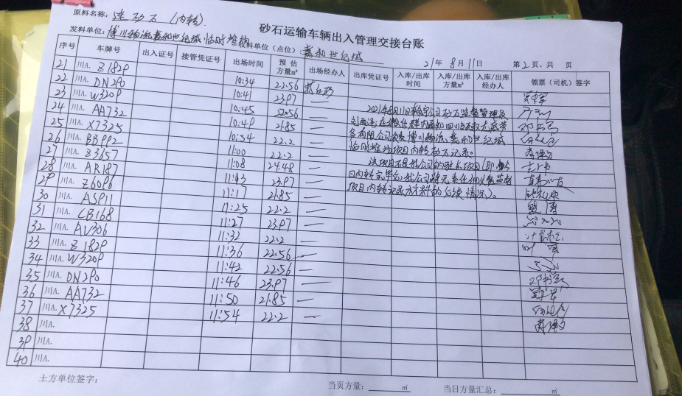
成都厚德物流有限公司 | 川AAA732 | 8/11/21 | 青白江区
成都厚德物流有限公司 | 川AAA732 | 8/11/21 | 青白江区
成都厚德物流有限公司 | 川AAA732 | 8/11/21 | 青白江区
成都厚德物流有限公司 | 川AAA732 | 8/11/21 | 青白江区
成都欧邦洁物流有限公司 | 川AX7325 | 8/11/21 | 青白江区
成都欧邦洁物流有限公司 | 川AX7325 | 8/11/21 | 青白江区
成都欧邦洁物流有限公司 | 川AX7325 | 8/11/21 | 青白江区
成都欧邦洁物流有限公司 | 川AX7325 | 8/11/21 | 青白江区
成都厚德物流有限公司 | 川ABB992 | 8/11/21 | 青白江区
成都厚德物流有限公司 | 川ABB992 | 8/11/21 | 青白江区
成都厚德物流有限公司 | 川ABB992 | 8/11/21 | 青白江区
成都厚德物流有限公司 | 川ABB992 | 8/11/21 | 青白江区
中电骏途成都运输有限公司 | 川AAR187 | 8/11/21 | 青白江区
中电骏途成都运输有限公司 | 川AAR187 | 8/11/21 | 青白江区
中电骏途成都运输有限公司 | 川AAR187 | 8/11/21 | 青白江区
中电骏途成都运输有限公司 | 川ACB168 | 8/11/21 | 青白江区
中电骏途成都运输有限公司 | 川ACB168 | 8/11/21 | 青白江区
中电骏途成都运输有限公司 | 川ACB168 | 8/11/21 | 青白江区
成都厚德物流有限公司 | 川AAV306 | 8/11/21 | 青白江区
成都厚德物流有限公司 | 川AAV306 | 8/11/21 | 青白江区
成都厚德物流有限公司 | 川AAV306 | 8/11/21 | 青白江区
成都厚德物流有限公司 | 川AAV306 | 8/11/21 | 青白江区
成都厚德物流有限公司 | 川AAS911 | 8/11/21 | 青白江区
成都厚德物流有限公司 | 川AAS911 | 8/11/21 | 青白江区
成都成顺建渣运输有限公司 | 川AZ1829 | 8/11/21 | 青白江区
成都成顺建渣运输有限公司 | 川AZ1829 | 8/11/21 | 青白江区
成都成顺建渣运输有限公司 | 川AZ1829 | 8/11/21 | 青白江区
成都柠乡物流有限公司 | 川ADN290 | 8/11/21 | 青白江区
成都柠乡物流有限公司 | 川ADN290 | 8/11/21 | 青白江区
成都柠乡物流有限公司 | 川ADN290 | 8/11/21 | 青白江区
成都成顺建渣运输有限公司 | 川AW3209 | 8/11/21 | 青白江区
成都成顺建渣运输有限公司 | 川AW3209 | 8/11/21 | 青白江区
成都成顺建渣运输有限公司 | 川AW3209 | 8/11/21 | 青白江区
成都厚德物流有限公司 | 川AZ6096 | 8/11/21 | 青白江区
成都厚德物流有限公司 | 川AZ6096 | 8/11/21 | 青白江区

